상품제안서
[최고급형]알베로 투톤 25절 시스템 다이어리 | 상품코드: F20526

 |  |  |  |  |  |  | 02-412-0044 | www.easy1.co.kr
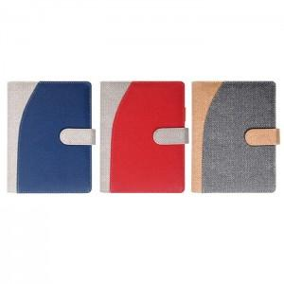

【상세/제작정보】 | 내지-기본 노트식

【인쇄/포장옵션】 | 불박, 금박, 은박 / 포장불가능

【공급단가】 | 수량 | 100~ | 300~ | 500~ | 1,000~ | 3,000~
*VAT별도 | 노트식 | 11,870원 | 11,680원 | 11,400원 | 11,110원 | 10,920원
 | 이틀식 | 12,000원 | 11,800원 | 11,520원 | 11,230원 | 11,040원

【상품 URL】 | http://www.easy1.co.kr/src/goods_detail.php?gdno=20526

